画像60M
コメント
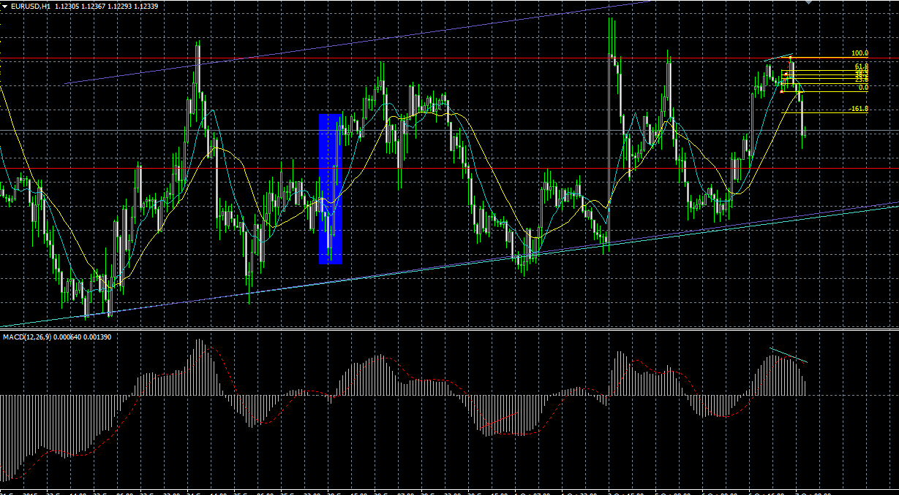
 | 1 | 1
1

240分のレジスタンス

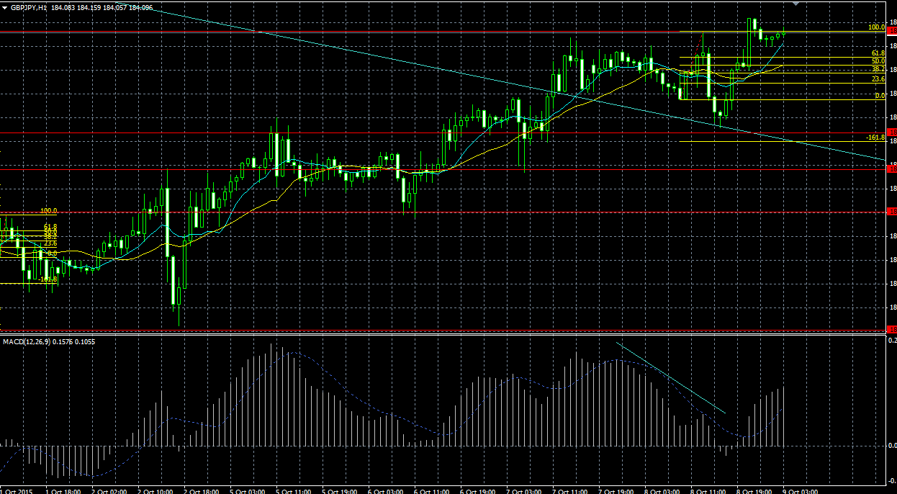
2

ここでラインにあたったので
建値に移すべき？

余裕があればこっちに移してもよかった？
中指ではないけど。。。

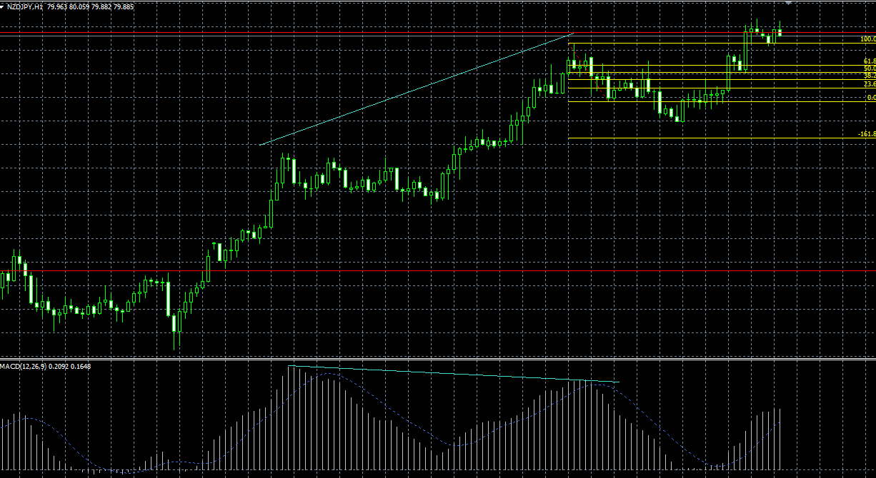
3

FIBはこっちかな？
いずれにしても損切

かなり大きなトレンドなので、ここをトレンドの起点とみると、
ダイバージェンスではないという判断にもなる

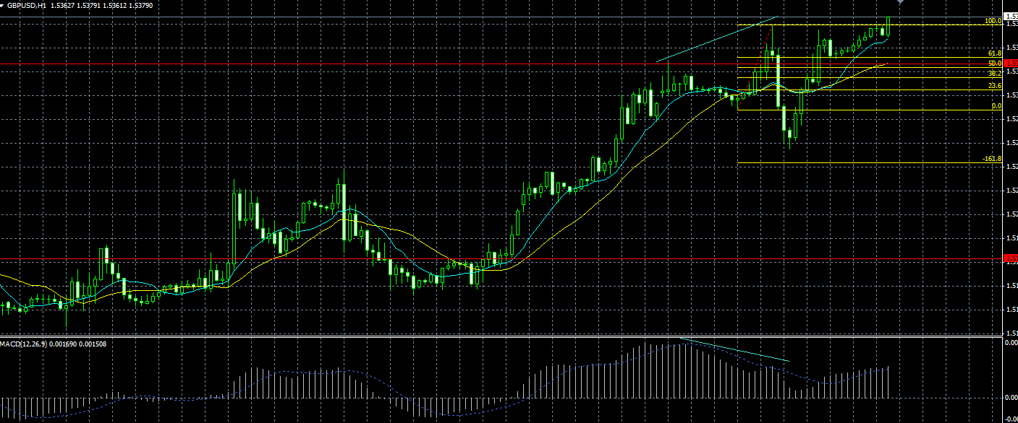
4

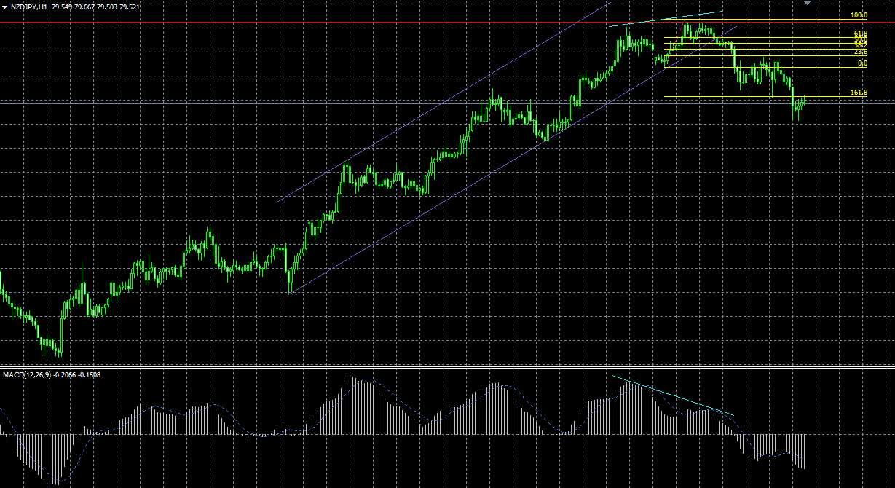
5

本当はこっちにFIBを引きたかったけど
祝日のため引けず。

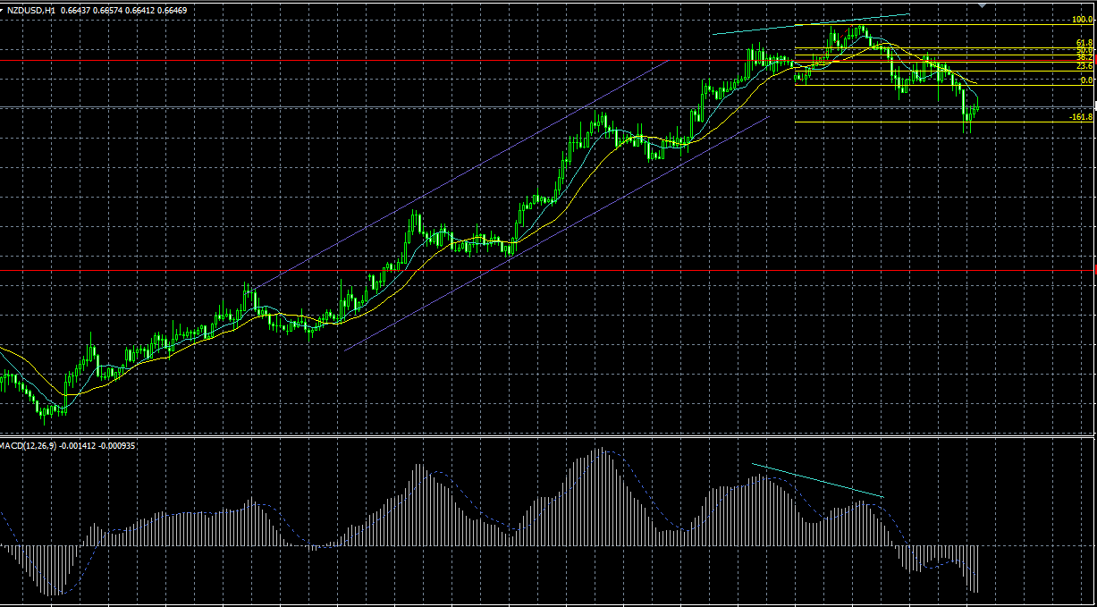
6

本当はこっちにFIBを引きたかったけど
祝日のため引けず。

画像60M (2)
コメント
1 | 1
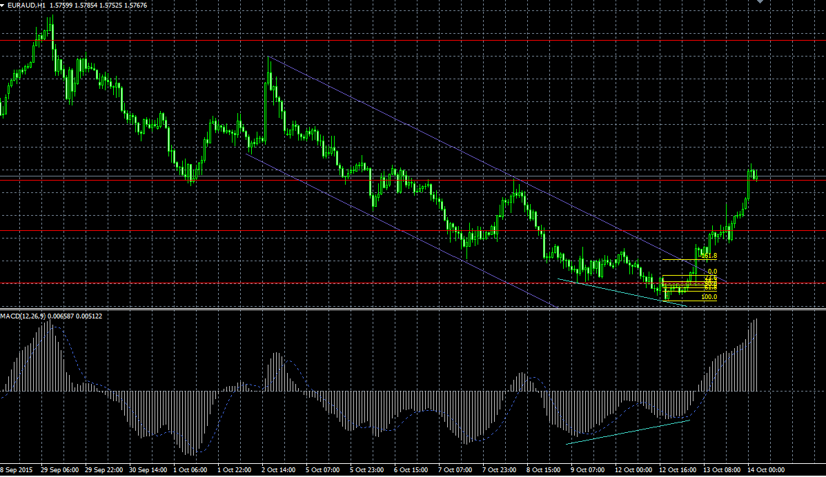

祝日の間にチャンスがあった
あとから入れないこともなかったが
チャネルの上限にあたっていたので見送り

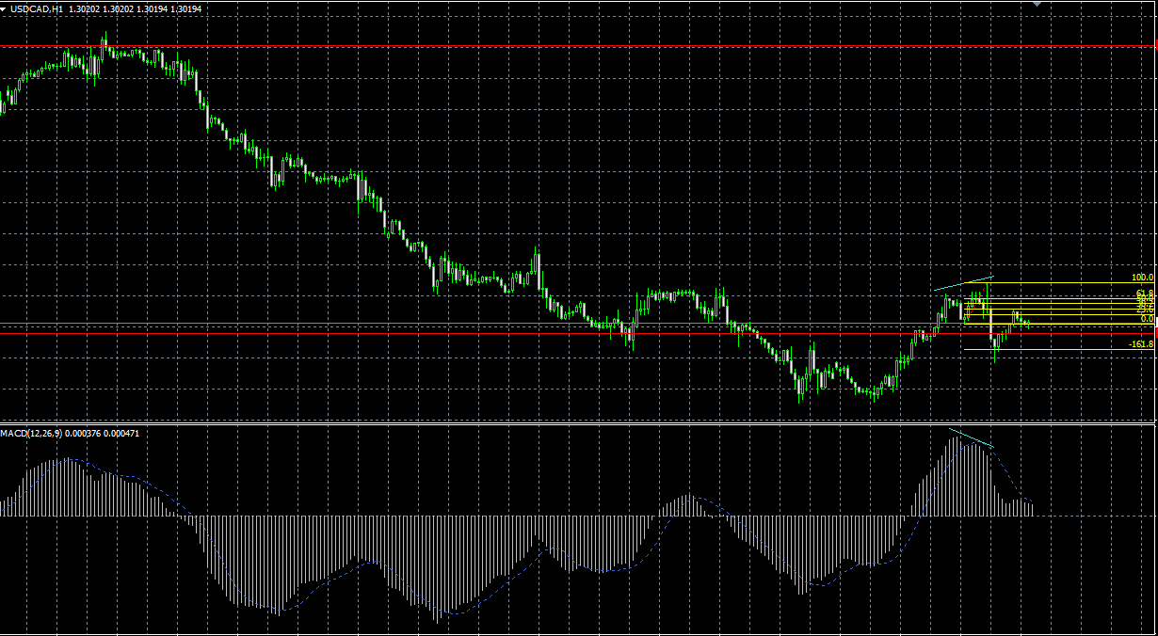

帰宅時間前後で取り損ね！
帰ってからチェックすれば十分取れた！

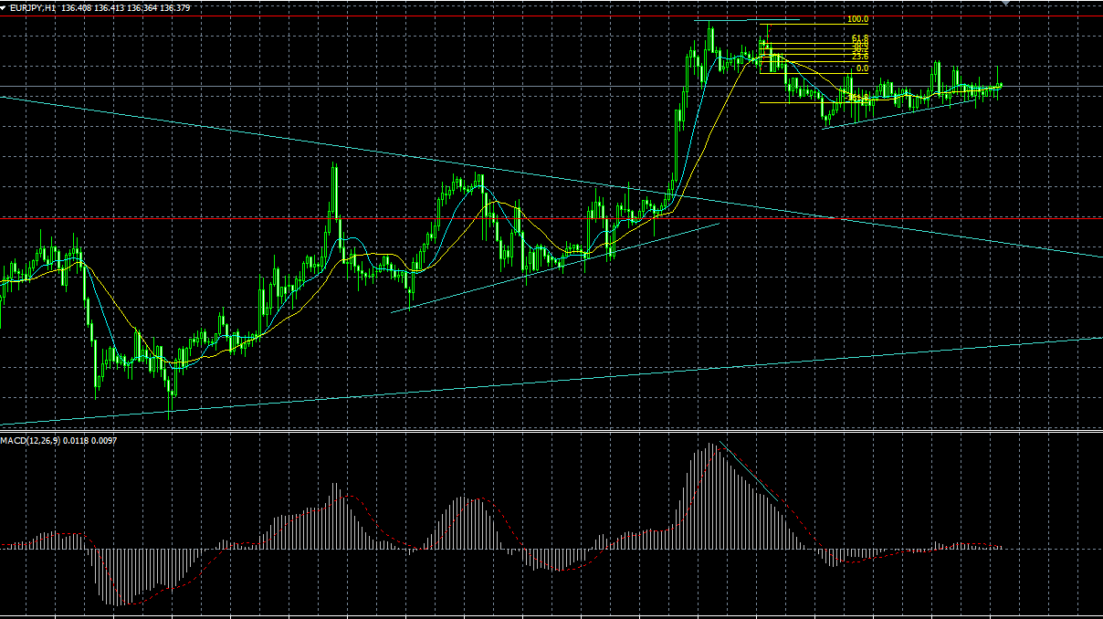

祝日の取り損ね
18時くらいのチェックでとれた

